Estadísticas
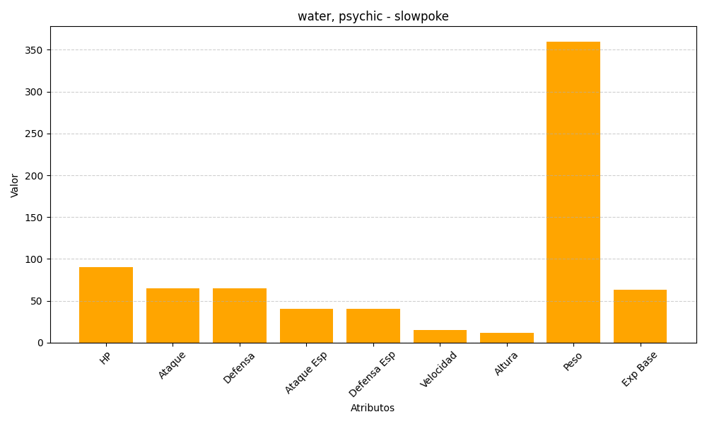
ID | Nombre | Tipo | HP | Ataque | Defensa | Ataque Especial | Defensa Especial | Velocidad | Altura | Peso | Experiencia Base
79 | slowpoke | water, psychic | 90 | 65 | 65 | 40 | 40 | 15 | 12 | 360 | 63

